Engineer on-site
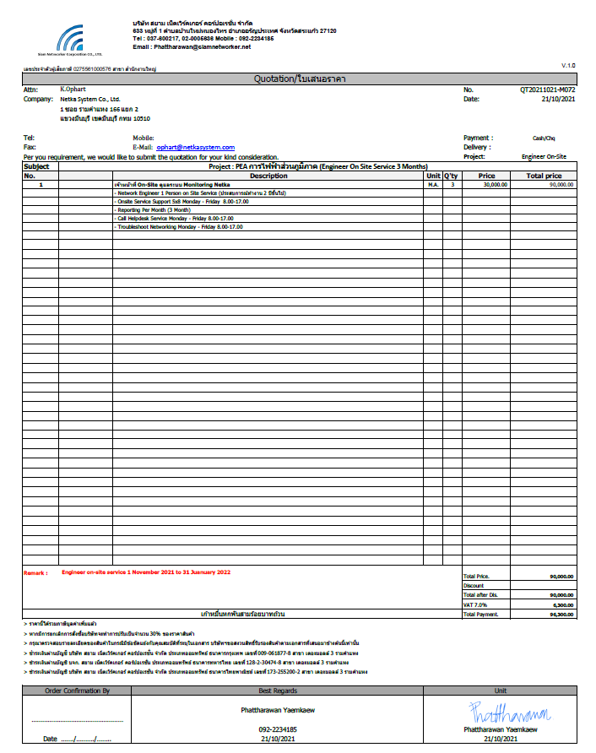

QT PMและOnsite
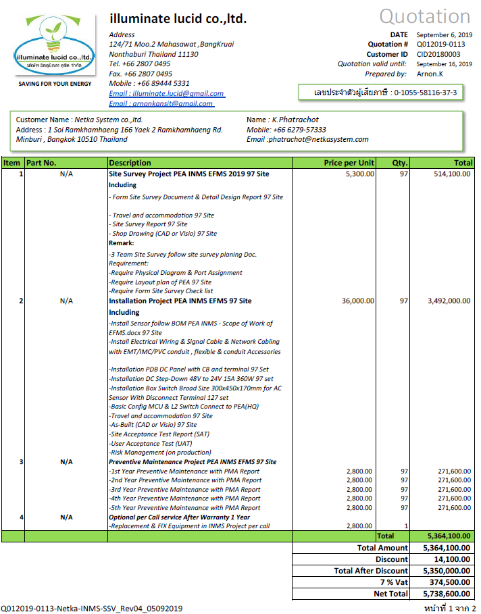
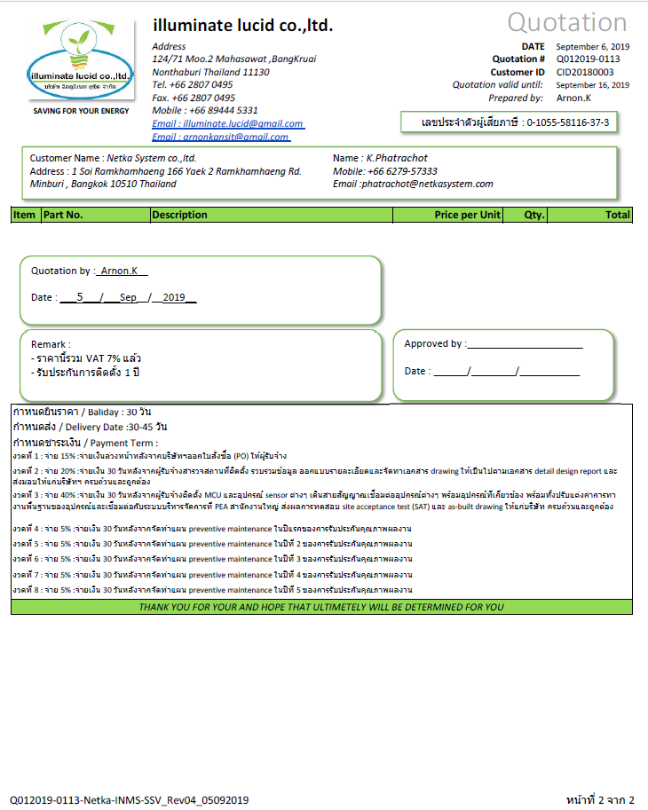

ค่าธรรมเนียมส่ง+ตั๋ว
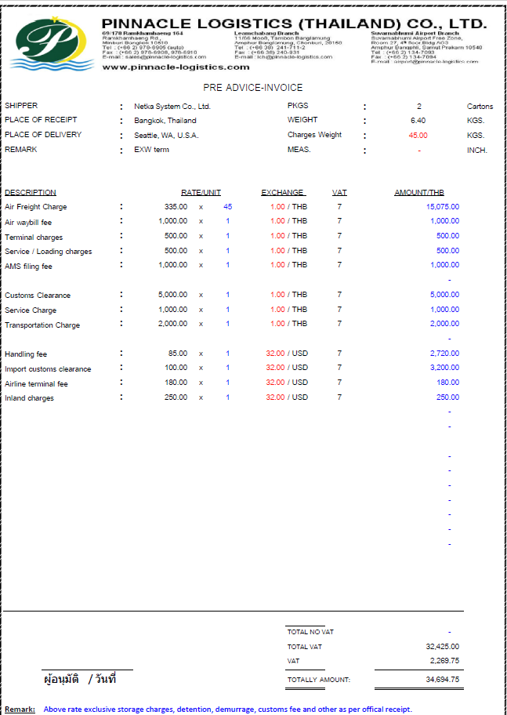
ค่าขนส่งขาไป รวมตั๋วเครื่องบิน

ค่าธรรมเนียมนำเข้า+ไม่รวมตั๋ว
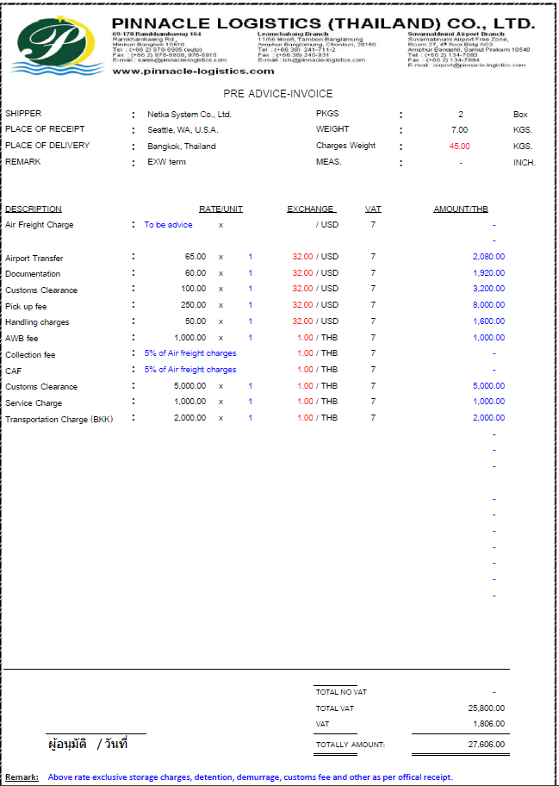
ราคานำเข้าสินค้าทางอากาศ หลังจากซ่อมแซมเสร็จเรียบร้อย ไม่รวมตั๋ว

Stock PEAINMS_14 Nov 2021
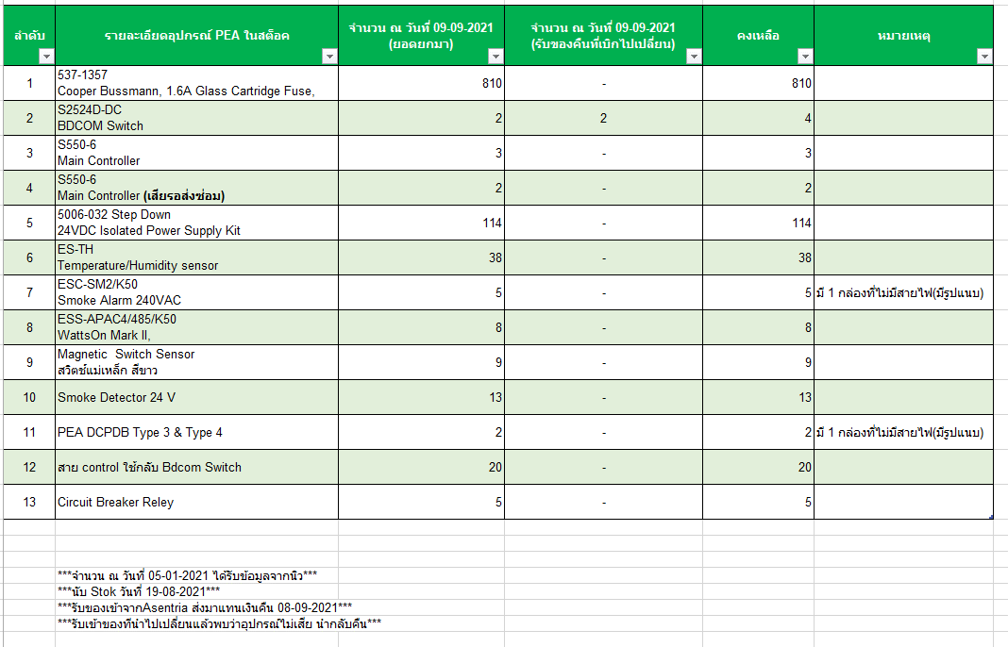

ค่าขนส่งจากAsentria
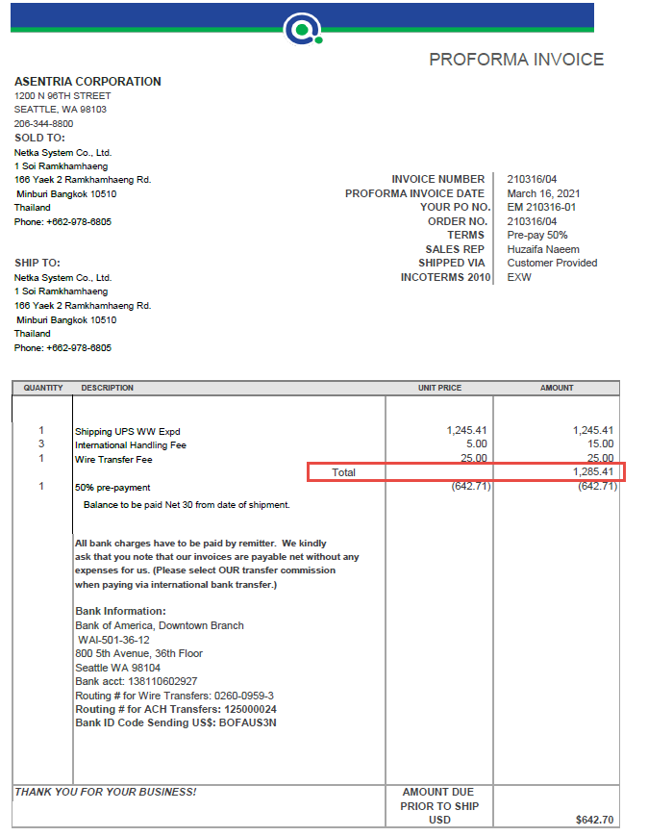

ใบขนฉบับเดิม
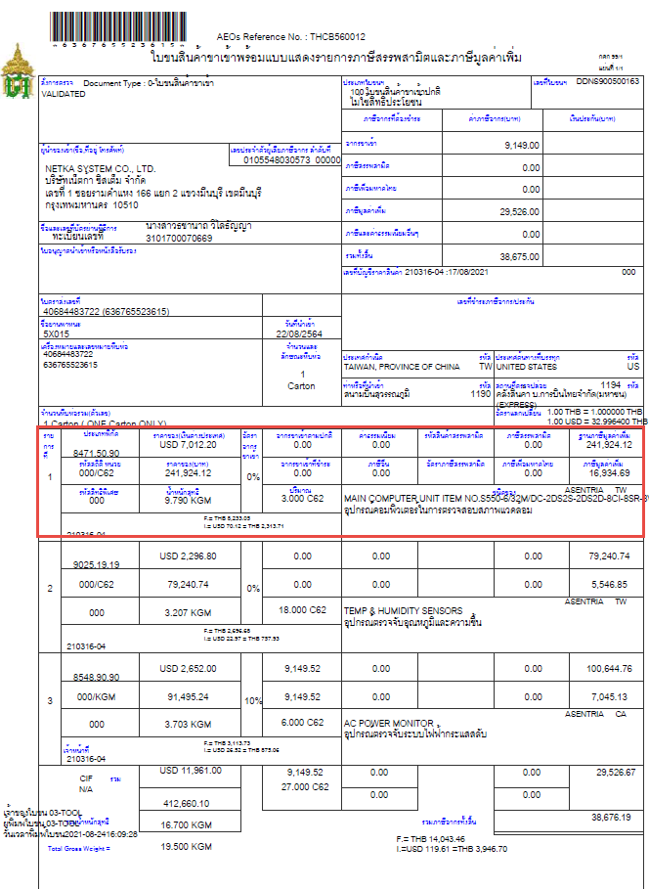

PO ที่เคยเปิดให้ UPS
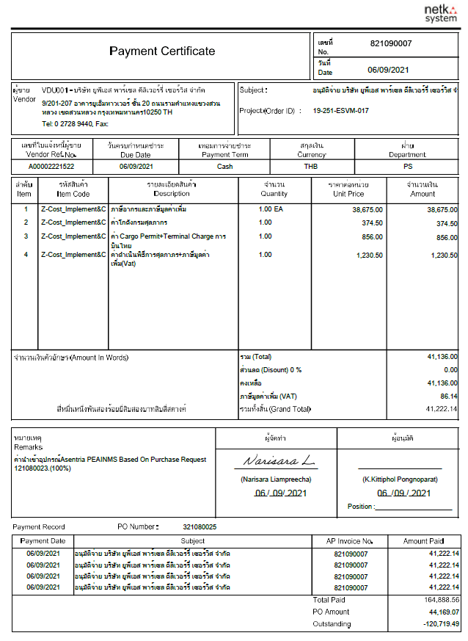

ใบเสนอราคาค่าเอกสาร Refresh
